mtcars
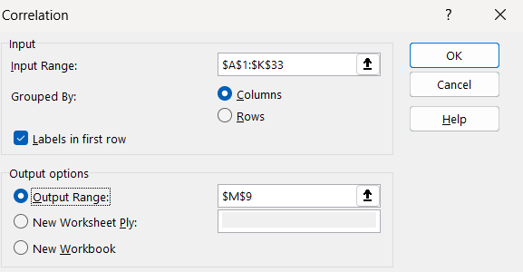
hp | mpg | cyl | disp | drat | wt | qsec | vs | am | gear | carb
110 | 21 | 6 | 160 | 3.9 | 2.62 | 16.46 | 0 | 1 | 4 | 4
110 | 21 | 6 | 160 | 3.9 | 2.875 | 17.02 | 0 | 1 | 4 | 4 | -0.77616837183
93 | 22.8 | 4 | 108 | 3.85 | 2.32 | 18.61 | 1 | 1 | 4 | 1 |  |  |  |  | Data -> Data Analysis -> Correl
110 | 21.4 | 6 | 258 | 3.08 | 3.215 | 19.44 | 1 | 0 | 3 | 1 |  | hp | mpg
175 | 18.7 | 8 | 360 | 3.15 | 3.44 | 17.02 | 0 | 0 | 3 | 2 | hp | 1
105 | 18.1 | 6 | 225 | 2.76 | 3.46 | 20.22 | 1 | 0 | 3 | 1 | mpg | -0.77616837183 | 1
245 | 14.3 | 8 | 360 | 3.21 | 3.57 | 15.84 | 0 | 0 | 3 | 4
62 | 24.4 | 4 | 146.7 | 3.69 | 3.19 | 20 | 1 | 0 | 4 | 2 | Correlation Matrix
95 | 22.8 | 4 | 140.8 | 3.92 | 3.15 | 22.9 | 1 | 0 | 4 | 2 |  | hp | mpg | cyl | disp | drat | wt | qsec | vs | am | gear | carb
123 | 19.2 | 6 | 167.6 | 3.92 | 3.44 | 18.3 | 1 | 0 | 4 | 4 | hp
123 | 17.8 | 6 | 167.6 | 3.92 | 3.44 | 18.9 | 1 | 0 | 4 | 4 | mpg | -0.78
180 | 16.4 | 8 | 275.8 | 3.07 | 4.07 | 17.4 | 0 | 0 | 3 | 3 | cyl | 0.83 | -0.85
180 | 17.3 | 8 | 275.8 | 3.07 | 3.73 | 17.6 | 0 | 0 | 3 | 3 | disp | 0.79 | -0.85 | 0.90
180 | 15.2 | 8 | 275.8 | 3.07 | 3.78 | 18 | 0 | 0 | 3 | 3 | drat | -0.45 | 0.68 | -0.70 | -0.71
205 | 10.4 | 8 | 472 | 2.93 | 5.25 | 17.98 | 0 | 0 | 3 | 4 | wt | 0.66 | -0.87 | 0.78 | 0.89 | -0.71
215 | 10.4 | 8 | 460 | 3 | 5.424 | 17.82 | 0 | 0 | 3 | 4 | qsec | -0.71 | 0.42 | -0.59 | -0.43 | 0.09 | -0.17
230 | 14.7 | 8 | 440 | 3.23 | 5.345 | 17.42 | 0 | 0 | 3 | 4 | vs | -0.72 | 0.66 | -0.81 | -0.71 | 0.44 | -0.55 | 0.74
66 | 32.4 | 4 | 78.7 | 4.08 | 2.2 | 19.47 | 1 | 1 | 4 | 1 | am | -0.24 | 0.60 | -0.52 | -0.59 | 0.71 | -0.69 | -0.23 | 0.17
52 | 30.4 | 4 | 75.7 | 4.93 | 1.615 | 18.52 | 1 | 1 | 4 | 2 | gear | -0.13 | 0.48 | -0.49 | -0.56 | 0.70 | -0.58 | -0.21 | 0.21 | 0.79
65 | 33.9 | 4 | 71.1 | 4.22 | 1.835 | 19.9 | 1 | 1 | 4 | 1 | carb | 0.75 | -0.55 | 0.53 | 0.39 | -0.09 | 0.43 | -0.66 | -0.57 | 0.06 | 0.27
97 | 21.5 | 4 | 120.1 | 3.7 | 2.465 | 20.01 | 1 | 0 | 3 | 1
150 | 15.5 | 8 | 318 | 2.76 | 3.52 | 16.87 | 0 | 0 | 3 | 2
150 | 15.2 | 8 | 304 | 3.15 | 3.435 | 17.3 | 0 | 0 | 3 | 2
245 | 13.3 | 8 | 350 | 3.73 | 3.84 | 15.41 | 0 | 0 | 3 | 4
175 | 19.2 | 8 | 400 | 3.08 | 3.845 | 17.05 | 0 | 0 | 3 | 2
66 | 27.3 | 4 | 79 | 4.08 | 1.935 | 18.9 | 1 | 1 | 4 | 1
91 | 26 | 4 | 120.3 | 4.43 | 2.14 | 16.7 | 0 | 1 | 5 | 2
113 | 30.4 | 4 | 95.1 | 3.77 | 1.513 | 16.9 | 1 | 1 | 5 | 2
264 | 15.8 | 8 | 351 | 4.22 | 3.17 | 14.5 | 0 | 1 | 5 | 4
175 | 19.7 | 6 | 145 | 3.62 | 2.77 | 15.5 | 0 | 1 | 5 | 6
335 | 15 | 8 | 301 | 3.54 | 3.57 | 14.6 | 0 | 1 | 5 | 8
109 | 21.4 | 4 | 121 | 4.11 | 2.78 | 18.6 | 1 | 1 | 4 | 2

ScatterPlot
Scatter Plot
 | mpg
110 | 21
110 | 21
93 | 22.8
110 | 21.4
175 | 18.7
105 | 18.1
245 | 14.3
62 | 24.4
95 | 22.8
123 | 19.2
123 | 17.8
180 | 16.4
180 | 17.3
180 | 15.2
205 | 10.4
215 | 10.4
230 | 14.7
66 | 32.4
52 | 30.4
65 | 33.9
97 | 21.5
150 | 15.5
150 | 15.2
245 | 13.3
175 | 19.2
66 | 27.3
91 | 26
113 | 30.4
264 | 15.8
175 | 19.7
335 | 15
109 | 21.4

SLR
mpg | hp
21 | 110 | mpg = f(hp)
21 | 110 | mpg = b0 + b1*hp
22.8 | 93
21.4 | 110 | Intercept | 30.09886054 | =INTERCEPT(A2:A33,B2:B33)
18.7 | 175 | Slope | -0.068 | =SLOPE(A2:A33, B2:B33) |  |  |  |  |  | Regression
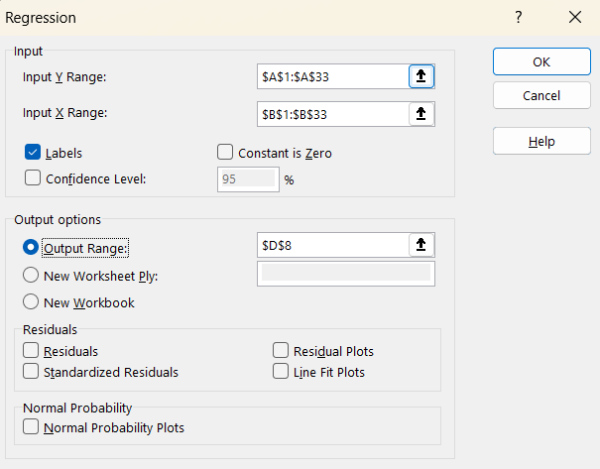
18.1 | 105
14.3 | 245 | SUMMARY OUTPUT
24.4 | 62 |  |  |  | Correlation | -0.77616837183
22.8 | 95 | Regression Statistics |  |  | Correlation^2 | 60% | Explained Variances
19.2 | 123 | Multiple R ( Cor ) | 0.77616837183 |  |  |  | อธิบายความแปรปรวนได้ 60%
17.8 | 123 | R Square | 0.60243734142 | มีค่า 0 - 1 | hp อธิบาย mpg ได้ 60%
16.4 | 180 | Adjusted R Square | 0.5891852528
17.3 | 180 | Standard Error | 3.8629622206
15.2 | 180 | Observations | 32
10.4 | 205
10.4 | 215 | ANOVA | Overall significance of the model
14.7 | 230 |  | df | SS | MS | F | Significance F | นำไปใช้งานได้
32.4 | 66 | Regression | 1 | 678.37287396 | 678.37287396 | 45.459803261 | 0.0000002 | <0.05
30.4 | 52 | Residual | 30 | 447.67431354 | 14.922477118 |  |  | Significance
33.9 | 65 | Total | 31 | 1126.0471875 |  |  |  | อย่างมีนัยสำคัญ ที่ 60 %
21.5 | 97 |  |  |  |  |  | Confidence Interval
15.5 | 150 |  | Coefficients | Standard Error | t Stat | P-value | Lower 95% | Upper 95%
15.2 | 150 | Intercept | 30.10 | 1.6339209503 | 18.421246471 | 0.00000 | 26.76 | 33.44 | ไม่ค่อยสน
13.3 | 245 | hp | -0.07 | 0.01011930381 | -6.7423885427 | 0.00000 | -0.09 | -0.05 | สน
19.2 | 175 |  |  |  |  |  | จะมั่นใจได้ว่ามันอยู่ในช่วงนี้
27.3 | 66 | MPG = 30.10 + ( -0.07 ) *HP |  |  |  |  | True Parameter
26 | 91
30.4 | 113 | HP=200
15.8 | 264 | 16.45 | Predictted MPG
19.7 | 175
15 | 335
21.4 | 109

MLR
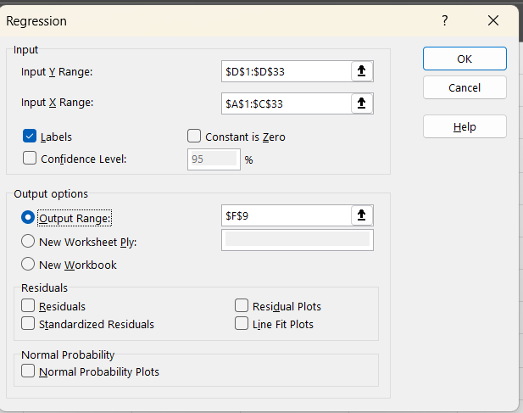
hp | wt | am | mpg | predicted_mpg | error (Residual) | error^2
110 | 2.62 | 1 | 21 | 24.42 | -3.42 | 11.71 |  | Minimize |  | MPG = f(hp,wt,am)
110 | 2.875 | 1 | 21 | 23.69 | -2.69 | 7.23 | sum squared error | 180.29 | เอา predict - actual | MPG = b0 + b1*HP + b2*wt + b3*am
93 | 2.32 | 1 | 22.8 | 25.92 | -3.12 | 9.75
110 | 3.215 | 0 | 21.4 | 20.63 | 0.77 | 0.60 | RMSE | 2.37 |  | am | wt | hp | Intercept |  | am
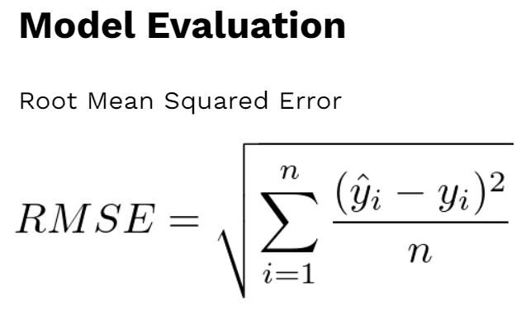
175 | 3.44 | 0 | 18.7 | 17.54 | 1.16 | 1.34 |  |  |  | 2.0837101303 | -2.8785754138 | -0.037478725953 | 34.002875123 |  | 0=Auto
105 | 3.46 | 0 | 18.1 | 20.11 | -2.01 | 4.03 |  |  |  | =LINEST(D2:D33,A2:C33) |  |  |  |  | 1=Manual
245 | 3.57 | 0 | 14.3 | 14.54 | -0.24 | 0.06
62 | 3.19 | 0 | 24.4 | 22.50 | 1.90 | 3.62 |  |  |  | SUMMARY OUTPUT |  |  | ประเด็นคือมันมีตัวแปร 3 ตัว จะทำ correl ต้องใช้อย่างละ col
95 | 3.15 | 0 | 22.8 | 21.37 | 1.43 | 2.03 |  |  |  |  |  |  | เปลี่ยนตัวแปรต้น 3 ตัว เป็น predicted
123 | 3.44 | 0 | 19.2 | 19.49 | -0.29 | 0.08 |  |  |  | Regression Statistics |  |  | Correl(actual y, predicted y)
123 | 3.44 | 0 | 17.8 | 19.49 | -1.69 | 2.86 |  |  |  | Multiple R | 0.91645529355 |  | 0.91645529355 | =CORREL(D2:D33,E2:E33)
180 | 4.07 | 0 | 16.4 | 15.54 | 0.86 | 0.74 |  |  |  | R Square | 0.83989030507 |  | 0.83989030507 | =P12^2
180 | 3.73 | 0 | 17.3 | 16.52 | 0.78 | 0.61 |  |  |  | Adjusted R Square | 0.8227356949
180 | 3.78 | 0 | 15.2 | 16.38 | -1.18 | 1.38 | ถอดรูท เพราะเรายกกำลังสองไป |  |  | Standard Error | 2.5375119399
205 | 5.25 | 0 | 10.4 | 11.21 | -0.81 | 0.65 |  |  |  | Observations | 32
215 | 5.424 | 0 | 10.4 | 10.33 | 0.07 | 0.00
230 | 5.345 | 0 | 14.7 | 10.00 | 4.70 | 22.12 |  |  |  | ANOVA
66 | 2.2 | 1 | 32.4 | 27.28 | 5.12 | 26.21 |  |  |  |  | df | SS | MS | F | Significance F
52 | 1.615 | 1 | 30.4 | 29.49 | 0.91 | 0.83 |  |  |  | Regression | 3 | 945.75611583 | 315.25203861 | 48.960034456 | 0.0000 | <0.05 | Significance
65 | 1.835 | 1 | 33.9 | 28.37 | 5.53 | 30.60 |  |  |  | Residual | 28 | 180.29107167 | 6.4389668454 |  |  | มีตัวแปรต้น อย่างน้อย 1 ตัวที่ซิก ใช้ทำนาย MPG ได้
97 | 2.465 | 0 | 21.5 | 23.27 | -1.77 | 3.14 |  |  |  | Total | 31 | 1126.0471875
150 | 3.52 | 0 | 15.5 | 18.25 | -2.75 | 7.55
150 | 3.435 | 0 | 15.2 | 18.49 | -3.29 | 10.84 |  |  |  |  | Coefficients | Standard Error | t Stat | P-value | Lower 95% | Upper 95%
245 | 3.84 | 0 | 13.3 | 13.77 | -0.47 | 0.22 |  |  |  | Intercept | 34.002875123 | 2.642659337 | 12.866915779 | 0.000 | 28.589632864 | 39.416117382
175 | 3.845 | 0 | 19.2 | 16.38 | 2.82 | 7.98 |  |  |  | hp | -0.037478725953 | 0.0096054221574 | -3.9018301683 | 0.001 | -0.057154541301 | -0.017802910606
66 | 1.935 | 1 | 27.3 | 28.04 | -0.74 | 0.55 |  |  |  | wt | -2.8785754138 | 0.90497053803 | -3.1808498651 | 0.004 | -4.732323527 | -1.0248273006
91 | 2.14 | 1 | 26 | 26.52 | -0.52 | 0.27 |  |  |  | am | 2.0837101303 | 1.3764201523 | 1.5138619751 | 0.141 | -0.73575873977 | 4.9031790004
113 | 1.513 | 1 | 30.4 | 27.50 | 2.90 | 8.43 |  |  |  | ตัวแปร 3 ตัวนี้ ส่งผลให้ R-square สูงขึ้น |  |  |  | สามารถตัด am ทิ้งได้เลย หรือเก็บก็ได้
264 | 3.17 | 1 | 15.8 | 17.07 | -1.27 | 1.61
175 | 2.77 | 1 | 19.7 | 21.55 | -1.85 | 3.44 |  |  |  | MPG = 34.0029 + (-0.03)*HP + (-2.87)*WT + 2.08*AM
335 | 3.57 | 1 | 15 | 13.25 | 1.75 | 3.05
109 | 2.78 | 1 | 21.4 | 24.00 | -2.60 | 6.75 |  |  |  | HP | 200
 |  |  |  |  |  |  |  |  |  | WT | 3.5 |  | Objective that we run model
 |  |  |  |  | เขาอาจจะถามทำไมต้อง กำลังสอง เพราะจะไม่ติด - |  |  |  |  | AM | 1 |  | 1. Prediction |  | ทำนายเลขเฉยๆ
 |  |  |  |  |  |  |  |  |  | Predited MPG | 18.52 |  | 2. Inference (Why) |  | ดู 0.05

